关系图
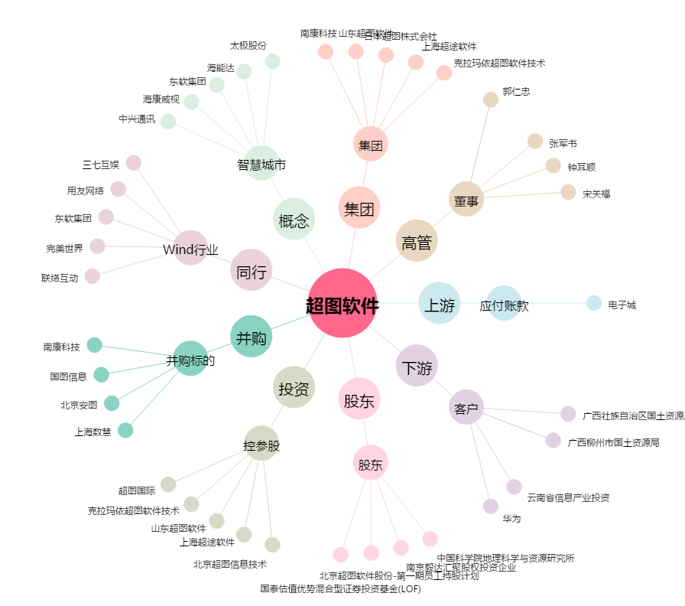
超图软件[300036.SZ] - 关系概览图

